问题
序号 | 问题描述 | 提问者 | 时间 | 状态
1 | 分栏的初始高度40有点大 | 丽丽 | 2017.11.16 | 已解决

 | 设计稿如图 只要30的高度调整不了

2 |  | 丽丽 |  | 待处理

 |  |  | 新模块

 | 图文左右结构的不好用，限制太多
 | 需要开放一个只有一个的左图右文

4 | 幻灯片可以增加选择切换效果功能，切换时间可以给个最通用的默认值 |  | 页面切换效果 | 待处理

5 | 友情链接要一个个添加，这个工作很繁琐，可否考虑给客户批量添加 |  |  | 待处理
 | 间距没有得设置 |  | 链接之间的间距

6 | 需要增加一个文章样式，传统行业很常用的一个样式 |  |  | 待处理

 |  |  | 新增模块

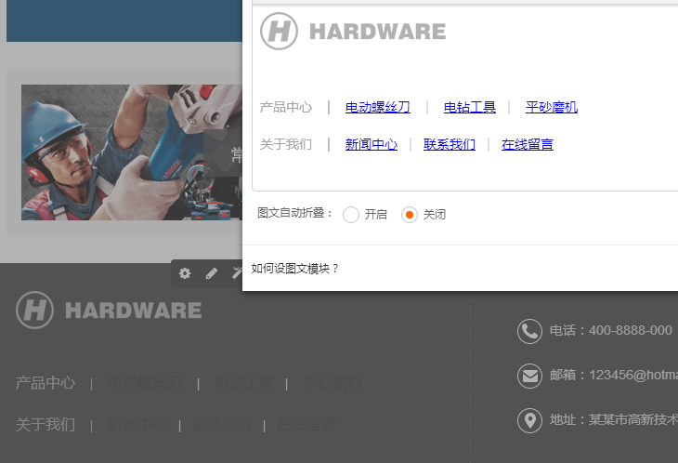
7 |  |  | 2017.11.24 | 待处理

 |  |  | BUG

 | 文本编辑器 文本加了链接后部分颜色变色，这个东西没得调，导致视觉上不统一，这样子很不好，是否能改进编辑器

8 | 放到分栏900以下的样式有问题，没有处理好 |  |  | 待处理



 |  |  | BUG


9 | 放到分栏900以下的样式有问题，没有处理好 |  |  | 待处理



 |  |  | BUG

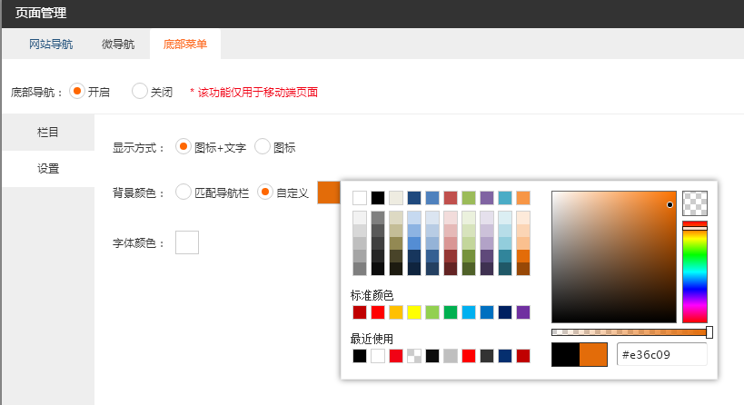
10 |  |  | 12.04

 |  |  | 自定义颜色填写

 | 颜色选择为什么不可以自定义颜色

11 | 文章样式 |  | 12.04

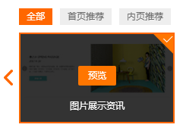



 |  |  | BUG

 | 上下左右的边距没有统一，需要优化这个细节

12 |  |  | 12.06
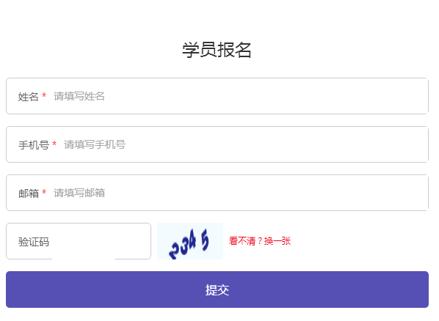

 |  |  | BUG

 | 表单第二个样式这个验证码的框的线没有显示完整

